关系图
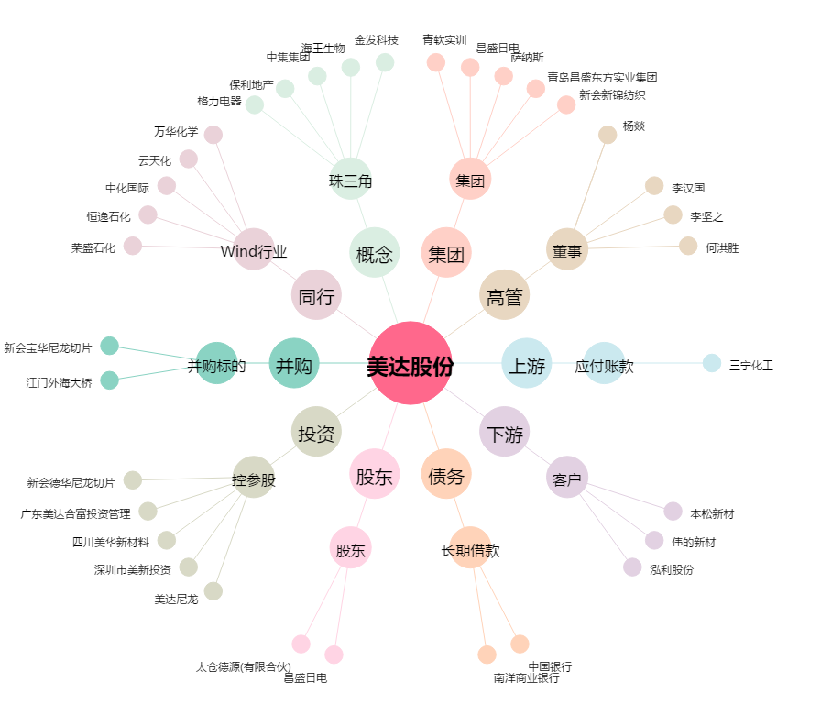
美达股份[000782.SZ] - 关系概览图

